Баг не с домашней страницы
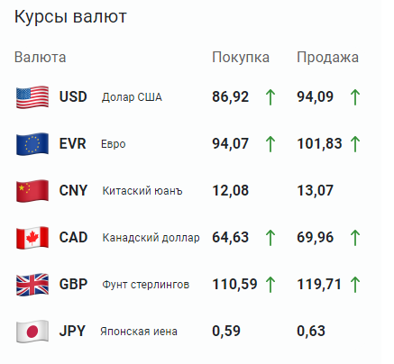

Скриншот13 + Видео4
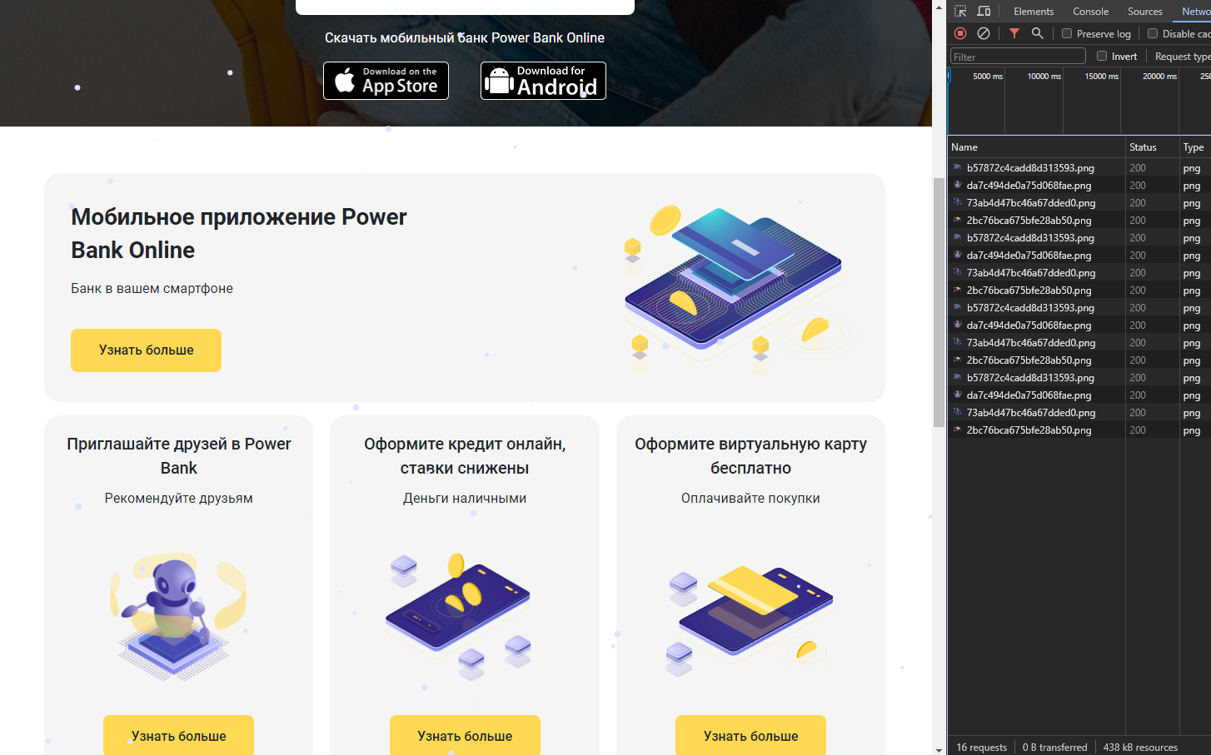
Видео. Нет блок с информацией при разрешении экрана больше 1139x911

Это не мобильная версия сайта, просто другое разрешение по ширине

Скриншот12 + Видео3
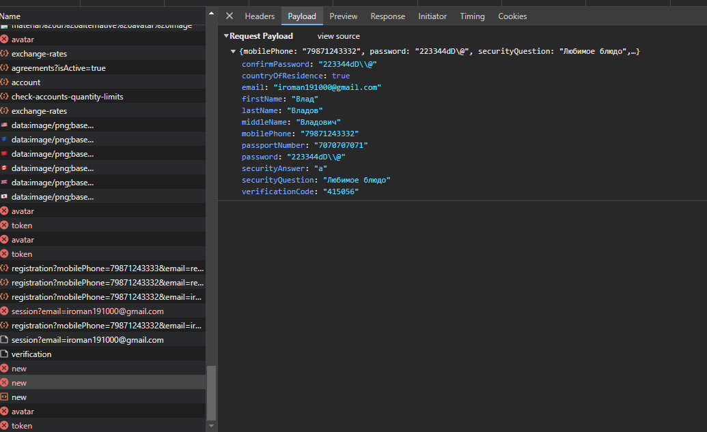
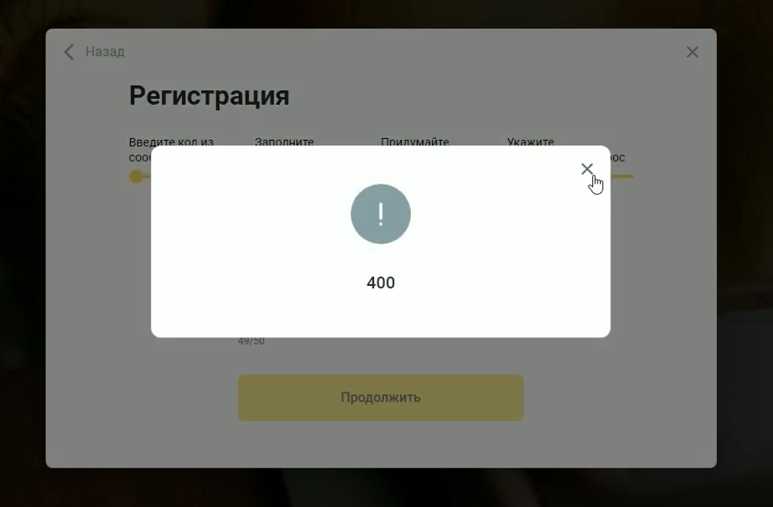
Видео. Не обрабатывается ошибка 400 при вводе короткого ответа на контрольный вопрос

Скриншот11 + Видео2
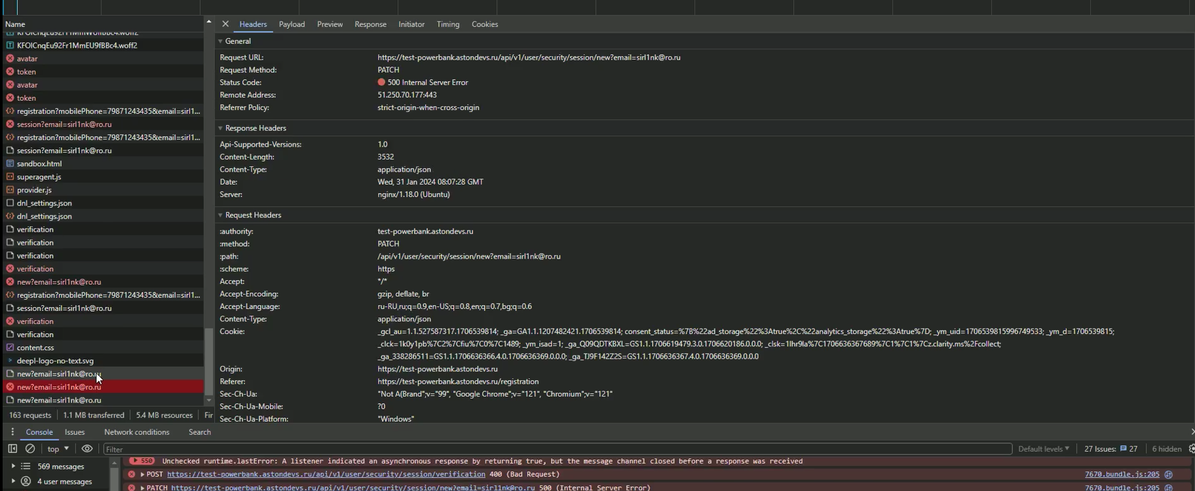
 | .
Видео с воспроизведением бага на форме регистрации при втором повторном отправлении кода на почту

Скриншот10 + Видео1
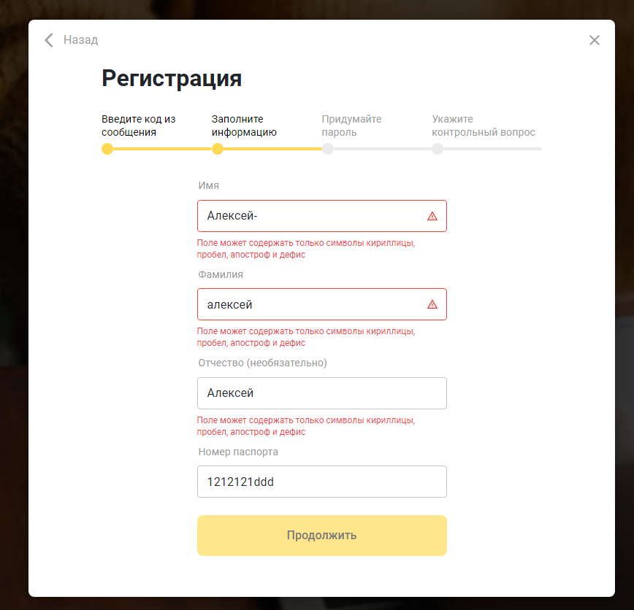
Видео с воспроизведением бага на форме регистрации

Скриншот9
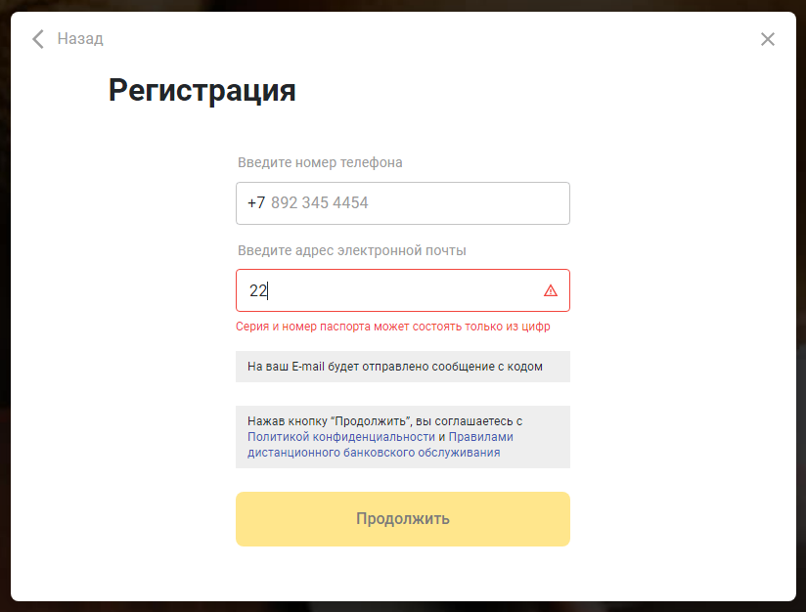

Скриншот8
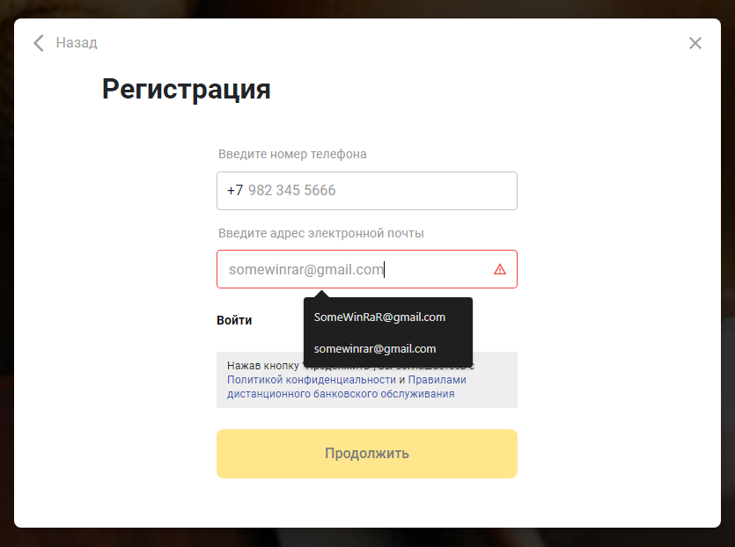
/

Скриншот7
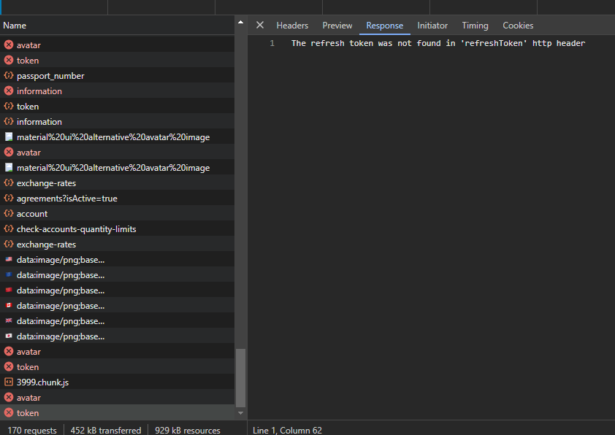

Скриншот6
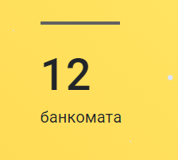

Скриншот5


Скриншот4
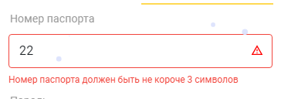

Скриншот2
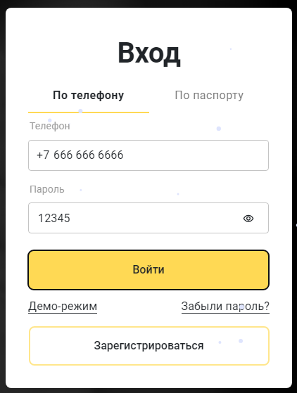

Скриншот1


